シート1
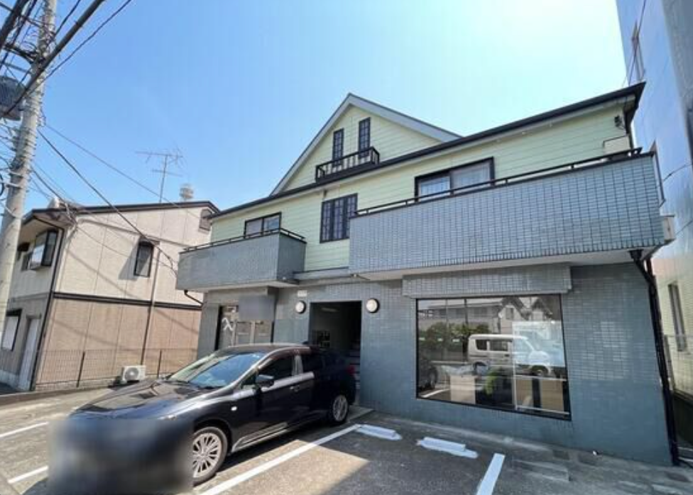
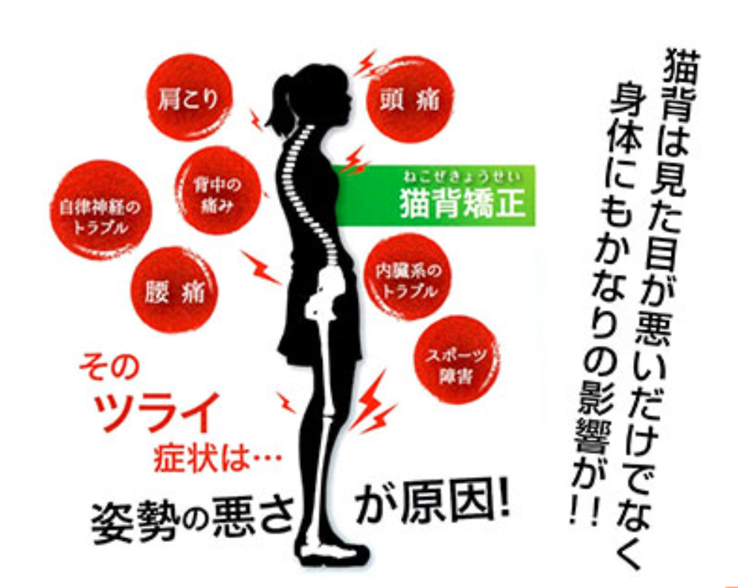
 | ①項目は下記に
 | 「頭痛」「肩こり」「自律神経」「腰痛」「内臓トラブル」「肌トラブル」「二重アゴ」「スポーツ障害」

 | ②二重アゴ（顎のたるみ）を現したい
 | ③削除

 |  | ④削除

 |  | ⑤あなたのツラい症状は「姿勢の歪み」が原因かも?!

■ガラス窓
約 縦2m×横3m

